Hoja1
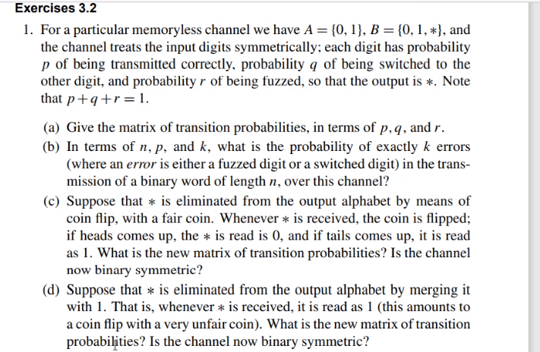

 |  |  |  |  |  |  |  | b)

 |  |  |  |  |  |  |  | 00 | Éxito | p
 |  |  |  |  |  |  |  | 01 | Fracaso | q
 |  |  |  |  |  |  |  | 10 | Fracaso | q
 |  |  |  |  |  |  |  | 11 | Éxito | p

a)
 |  | 0 | 1 | * |  | Binaria? No completamente
 | 0 | p | q | r |  | Simetrica? No, porwuer no es cuadrada
 | 1 | q | p | r

 |  |  |  |  | Nuestro éxito es cometer un error |  | Ecuacion de bernoulli
b)
Proceso de bernulli

c)
 |  | 0 | 1
 | 0 | p + r/2 | q + r/2
 | 1 | q + r/2 | p + r/2

d)
 |  | 0 | 1 |  | Si es binario
 | 0 | p | q + r |  | No es simetrico por la diagonal
 | 1 | q | p + r

